상품제안서
칼라 통장지갑/20P | 상품코드: F04672

 |  |  |  |  |  |  | 02-412-0044 | www.easy1.co.kr
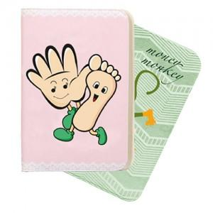

【상세/제작정보】

【인쇄/포장옵션】 | 풀칼라 / OPP(비닐)

【공급단가】 | 수량 | 500~ | 1,000~ | 2,000~ | 3,000~ | 5,000~
*VAT별도 | 단가 | 2,900원 | 2,800원 | 2,690원 | 2,580원 | 2,520원

【상품 URL】 | https://dev.easy1.co.kr:443/src/goods_detail.php?gdno=4672

